语法
django的Models用法

 | 模型是关于您的数据的单一的、确定的信息来源。它包含您存储的数据的基本字段和行为。通常，每个模型映射到单个数据库表。

 | 基础知识:

 | 每个模型都是一个 Python 的类，这些类继承 django.db.models.Model
 | 模型类的每个属性都相当于一个数据库的字段。
 | 综上诉说，Django 给你一个自动生成访问数据库的 API；请参阅 Making queries。

 | 简单的例子

 | 这个样例模型定义了一个 Person, 其拥有 first_name 和 last_name:

 | from django.db import models

 | class Person(models.Model):
 | first_name = models.CharField(max_length=30)
 | last_name = models.CharField(max_length=30)

 | firstname 和 lastname 是模型的字段。每个字段都被指定为class属性，每个属性映射到数据库列。

 | 上面的Person模型会创建一个这样的数据库表：

 | CREATE TABLE myapp_person (
 | "id" serial NOT NULL PRIMARY KEY,
 | "first_name" varchar(30) NOT NULL,
 | "last_name" varchar(30) NOT NULL
 | );

 | 一些技术上的说明：

 | 该表的名称 “myapp_person” 是自动从某些模型元数据中派生出来，但可以被改写。有关更多详细信息，请参阅：表命名。
 | 一个 id 字段会被自动添加，但是这种行为可以被改写。请参阅：默认主键字段。
 | The CREATE TABLE SQL in this example is formatted using PostgreSQL syntax, but it's worth noting Django uses SQL tailored to the database backend specified in your settings file.

 | 使用模型

 | 一旦你定义了你的模型，你需要告诉Django你将会使用这些模型。通过编辑你的设置文件和改变 INSTALLED_APPS 设置来添加包含你的 models.py 的模块的名称来实现这一点。

 | 例如，如果您的应用程序的模型存在于模块myapp.models（为应用程序创建的包结构 manage.py startapp 脚本），INSTALLED_APPS** 应该阅读部分内容：

 | INSTALLED_APPS = [
 | #...
 | 'myapp',
 | #...
 | ]

 | 当你添加新的APP到 INSTALLED_APPS, 去报先执行manage.py migrate,有时候需要限制性 manage.py makemigrations.

 | 字段

 | 模型中最重要的部分——以及模型中唯一需要的部分——是它定义的数据库字段列表。字段由class属性指定。注意不要选择与模型API冲突的字段名，如clean, save 或者 delete.

 | 例子

 | from django.db import models

 | class Musician(models.Model):
 | first_name = models.CharField(max_length=50)
 | last_name = models.CharField(max_length=50)
 | instrument = models.CharField(max_length=100)

 | class Album(models.Model):
 | artist = models.ForeignKey(Musician, on_delete=models.CASCADE)
 | name = models.CharField(max_length=100)
 | release_date = models.DateField()
 | num_stars = models.IntegerField()

 | 字段类型

 | 模型中的每个字段都应该是适当字段类的一个实例。Django使用field类类型来确定一些事情：
 | 列类型，它告诉数据库要存储什么样的数据（例如INTEGER、VARCHAR、TEXT）。
 | 默认的HTML小部件在呈现表单字段时使用（例如：<input type="text">,<select>）。
 | 在Django的管理员和自动生成的表单中使用的最小验证需求。

 | Django配备了数十种内置的字段类型;您可以在模型字段引用中找到完整的列表。如果Django的内置函数不奏效，您可以轻松地编写自己的字段;参见编写定制模型字段。

 | 字段选项

 | 每个字段都接受一组特定于字段的参数（在模型字段引用中记录）。例如，CharField（及其子类）需要一个 max_length 参数，该参数指定用于存储数据的VARCHAR 数据库字段的大小。
 | 对于所有字段类型，也有一组通用的参数。都是可选的。它们在参考文献中得到了充分的解释，但这里有一个对最常用的解释的快速总结：
 | null
 | 如果是True，Django会将空置的值存储为 NULL。默认是False。
 | blank
 | 如果是True，这个字段是空白的。默认是False。
 | 注意，这与null不同。null与数据库相关，而blank则是与验证相关的。如果一个字段有 blank=True ，表单验证就允许输入空值。如果一个字段有blank=False ，则需要字段。
 | choices
 | 2元组的可迭代（例如，列表或元组），用作此字段的选项。如果给出了这个，则默认表单小部件将是一个选择框而不是标准文本字段，并将限制对给定选项的选择。
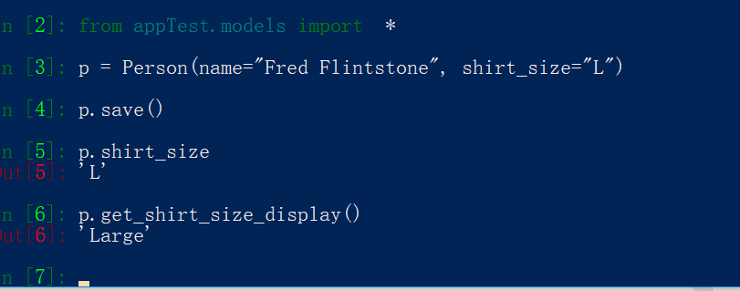
 | 选择列表如下：

 | YEAR_IN_SCHOOL_CHOICES = (
 | ('FR', 'Freshman'),
 | ('SO', 'Sophomore'),
 | ('JR', 'Junior'),
 | ('SR', 'Senior'),
 | ('GR', 'Graduate'),
 | )

 | 每个元组中的第一个元素是储存在数据库中的值。第二个元素由field的form小部件显示。
 | 给定一个模型实例，可以使用 get_FOO_display()方法访问带有选择的字段的显示值。例如:
 | from django.db import models

 | class Person(models.Model):
 | SHIRT_SIZES = (
 | ('S', 'Small'),
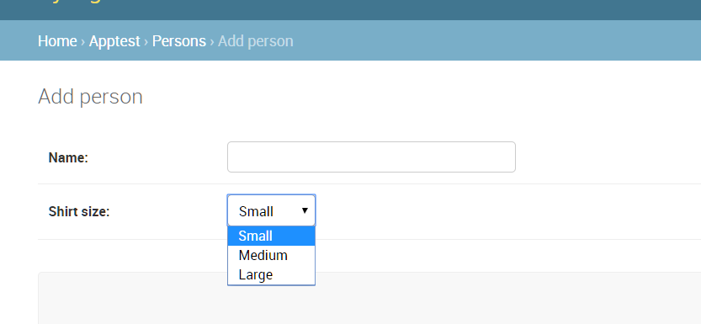
 | ('M', 'Medium'),
 | ('L', 'Large'),
 | )
 | name = models.CharField(max_length=60)
 | shirt_size = models.CharField(max_length=1, choices=SHIRT_SIZES)
 | 如果将models 加载到admin后台，显示如下：

 | default
 | 字段的默认值。这可以是一个值或者一个可调用的对象。如果每次创建新对象时都将调用callable。

 | help_text
 | 额外的“帮助”文本将显示在form小部件中。即使你的字段没有在表单上使用，它对文档也很有用。
 | name = models.CharField(max_length=60, default=None, help_text="个人姓名")
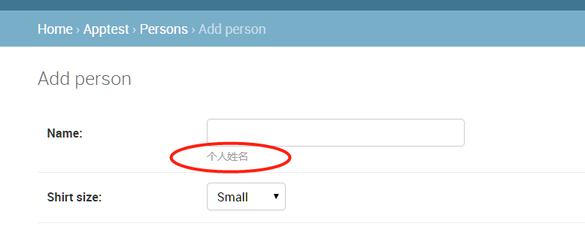

 | primary_key
 | 如果True，此字段是模型的主键
 | 如果你没有指定你的模型中的任何字段的primarykey=True，Django会自动添加IntegerField来保存主键，所以除非你想要覆盖默认的主键行为，否则你不需要在任何字段上设置primarykey=True。更多信息，请参见自动主键字段。
 | 主键字段是只读的。如果您将主键的值更改为现存对象，然后保存它，那么将会在旧物件旁边创建一个新物件。例如:

 | from django.db import models

 | class Fruit(models.Model):
 | name = models.CharField(max_length=100, primary_key=True)

 | unique
 | 如果是真的，这个字段必须在整个表中是唯一的。

 | 自动主键字段
 | 在默认情况下，Django提供了以下字段：
 | id = models.AutoField(primary_key=True)
 | 这是一个自动递增的主键。
 | 如果您想要指定一个定制的主键，请在您的一个字段中指定 primarykey=True。如果Django看到你已经明确地设置了字段。主键，它不会添加自动id列。
 | 每个模型只需要一个字段来拥有primarykey=True（要么显式声明，要么自动添加）。

 | 详细字段名称

 | 除了和 之外ForeignKey， 每个字段类型都采用可选的第一个位置参数 - 一个详细的名称。如果没有给出详细名称，Django将使用字段的属性名称自动创建它，将下划线转换为空格。
 | ManyToManyFieldOneToOneField
 | 在此示例中，详细名称为："person's first name"
 | first_name = models.CharField("person's first name", max_length=30)

 | 在此示例中，详细名称为："first name"
 | first_name = models.CharField(max_length=30)
 | ForeignKey, ManyToManyField and OneToOneField 都要求第一个参数是一个模型类，所以使用verbosename关键字参数：
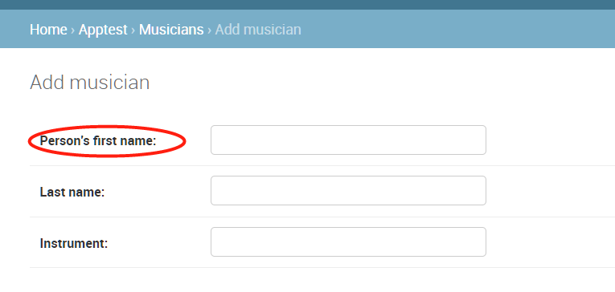
 | poll = models.ForeignKey(
 | Poll,
 | on_delete=models.CASCADE,
 | verbose_name="the related poll",
 | )
 | sites = models.ManyToManyField(Site, verbose_name="list of sites")
 | place = models.OneToOneField(
 | Place,
 | on_delete=models.CASCADE,
 | verbose_name="related place",
 | )

 | 公约并不是要利用**verbose_name的第一个字母。Django会自动将第一个字母大写。

 | 关联关系

 | 显然，关系数据库的功能在于将表相互关联起来。Django提供了定义三种最常见的数据库关系类型的方法：多对一、多对多和一对一。

 | 多对一

 | 要定义多对一关系，请使用django.db.models.ForeignKey。您可以像使用任何其他Field类型一样使用它：将其包含为模型的类属性。

 | ForeignKey 需要一个位置参数：模型相关的类。

 | 例如，如果一个“汽车”模型有一个“制造商”——也就是说，“制造商”生产多辆汽车，但每辆车都只有一个“制造商”——使用以下定义：

 | from django.db import models

 | class Manufacturer(models.Model):
 | # ...
 | pass

 | class Car(models.Model):
 | manufacturer = models.ForeignKey(Manufacturer, on_delete=models.CASCADE)
 | # ...

 | 多对多

 | 要定义多对多关系，请使用 ManyToManyField。您可以像使用任何其他Field类型一样使用它 ：将其包含为模型的类属性。

 | ManyToManyField 需要一个位置参数：模型相关的类。

 | 例如，如果一个“pizza”有多个“topping”的对象——也就是说，“topping”可以在多个pizza上，每个“pizza”都有多种topping——以下是你如何表示：

 | class Topping(models.Model):
 | # ...
 | pass

 | class Pizza(models.Model):
 | # ...
 | toppings = models.ManyToManyField(Topping)</pre>

 | 多对多关系中的额外字段

 | 当您只处理简单的多对多关系时，例如混合和匹配比萨饼和浇头，ManyToManyField您只需要一个标准 。但是，有时您可能需要将数据与两个模型之间的关系相关联。

 | 例如，考虑应用程序跟踪音乐家所属的音乐组的情况。一个人与他们所属的团体之间存在多对多的关系，因此您可以使用aManyToManyField来表示这种关系。但是，您可能希望收集的成员资格有很多详细信息，例如此人加入该组的日期。

 | 对于这些情况，Django允许您指定将用于管理多对多关系的模型。然后，您可以在中间模型上添加额外的字段。中间模型与ManyToManyField使用 through参数指向将充当中介的模型相关联 。对于我们的音乐家示例，代码看起来像这样：

 | from django.db import models

 | class Person(models.Model):
 | name = models.CharField(max_length=128)

 | def __str__(self):
 | return self.name

 | class Group(models.Model):
 | name = models.CharField(max_length=128)
 | members = models.ManyToManyField(Person, through='Membership')

 | def __str__(self):
 | return self.name

 | class Membership(models.Model):
 | person = models.ForeignKey(Person, on_delete=models.CASCADE)
 | group = models.ForeignKey(Group, on_delete=models.CASCADE)
 | date_joined = models.DateField()
 | invite_reason = models.CharField(max_length=64)

 | 设置中间模型时，您明确指定多对多关系中涉及的模型的外键。此显式声明定义了两个模型的关联方式。

 | 中间模型有一些限制：

 | 您的中间模型必须包含一个 - 且只有一个 - 源模型的外键（这将Group在我们的示例中），或者您必须显式指定Django应该用于关系的外键ManyToManyField.through_fields。如果您有多个外键through_fields但未指定，则会引发验证错误。类似的限制适用于目标模型的外键（这将Person在我们的示例中）。
 | 对于通过中间模型与自身具有多对多关系的模型，允许同一模型的两个外键，但它们将被视为多对多关系的两个（不同）侧。如果有更多的比两个外键虽然，你还必须指定through_fields如上，或验证错误将得到提升。
 | 在使用中间模型定义从模型到自身的多对多关系时，必须使用 symmetrical=False（请参阅 模型字段引用）。

 | 现在您已经设置了ManyToManyField使用中间模型（Membership在本例中），您已准备好开始创建一些多对多关系。您可以通过创建中间模型的实例来完成此操作：

 | image.png

 | 一对一

 | 定义一对一, use OneToOneField. 您可以像任何其他“字段”类型一样使用它：将其包含为模型的类属性。

 | 当该对象以某种方式“扩展”另一个对象时，这在对象的主键上是最有用的。

 | OneToOneField 需要一个位置参数：模型相关的类。

 | 例如，如果您正在构建“地点”数据库，您将在数据库中构建非常标准的内容，例如地址，电话号码等。然后，如果你想在这些地方建立一个餐馆数据库，而不是重复自己并在Restaurant模型中复制这些字段，你可以做Restaurant一个OneToOneFieldto Place（因为一个餐馆“是一个”地方;事实上，处理这通常使用 继承，它涉及隐式的一对一关系）。

 | 与此同时ForeignKey，可以定义递归关系，并且可以对尚未定义的模型进行引用。

 | 跨文件的模型

 | 将模型与另一个应用程序中的模型相关联是完全可以的。为此，请在定义模型的文件顶部导入相关模型。然后，只需在需要的地方引用其他模型类。例如：

 | from django.db import models
 | from geography.models import ZipCode

 | class Restaurant(models.Model):
 | # ...
 | zip_code = models.ForeignKey(
 | ZipCode,
 | on_delete=models.SET_NULL,
 | blank=True,
 | null=True,
 | )

 | 字段名称限制

 | jango对模型字段名称只有两个限制：

 | 1. 字段名称不能是Python保留字，因为这会导致Python语法错误。例如：

 | class Example(models.Model):
 | pass = models.IntegerField() # 'pass' is a reserved word!

 | 2. 由于Django的查询查找语法的工作方式，字段名称不能在一行中包含多个下划线。例如：

 | class Example(models.Model):
 | foo__bar = models.IntegerField() # 'foo__bar' has two underscores!

 | 但是，这些限制可以解决，因为您的字段名称不一定必须与您的数据库列名称匹配。请参阅 db_column选项。

 | SQL保留字（例如join，where或select）被允许作为模型字段名称，因为Django会转义每个基础SQL查询中的所有数据库表名和列名。它使用特定数据库引擎的引用语法。

 | Meta选项

 | 使用内部提供模型元数据，如下所示：class Meta

 | class Ox(models.Model):
 | horn_length = models.IntegerField()

 | class Meta:
 | ordering = ["horn_length"]
 | verbose_name_plural = "oxen"

 | 模型元数据是“任何不是字段的东西”，例如排序选项（ordering），数据库表名（db_table）或人类可读的单数和复数名称（verbose_name和 verbose_name_plural）。不需要，添加到模型是完全可选的。class Meta

 | Meta可以在模型选项参考中找到所有可能选项的完整列表。

 | 模型属性

 | objects
 | 模型最重要的属性是 Manager。它是为Django模型提供数据库查询操作的接口，用于 从数据库中检索实例。如果Manager未定义自定义，则默认名称为 objects。管理员只能通过模型​​类访问，而不能通过模型​​实例访问。

 | 模型方法

 | 在模型上定义自定义方法，以向对象添加自定义“行级”功能。虽然Manager方法旨在执行“表格范围”的事情，但模型方法应该作用于特定的模型实例。

 | 这是将业务逻辑保存在一个地方的有价值的技术 - 模型

 | 例如，此模型有一些自定义方法：

 | from django.db import models

 | class Person(models.Model):
 | first_name = models.CharField(max_length=50)
 | last_name = models.CharField(max_length=50)
 | birth_date = models.DateField()

 | def baby_boomer_status(self):
 | "Returns the person's baby-boomer status."
 | import datetime
 | if self.birth_date < datetime.date(1945, 8, 1):
 | return "Pre-boomer"
 | elif self.birth_date < datetime.date(1965, 1, 1):
 | return "Baby boomer"
 | else:
 | return "Post-boomer"

 | @property
 | def full_name(self):
 | "Returns the person's full name."
 | return '%s %s' % (self.first_name, self.last_name)

 | 此示例中的最后一个方法是属性。

 | 该模型实例参考具有的完整列表，自动给每个模型的方法。您可以覆盖其中的大多数 - 请参阅下面的覆盖预定义模型方法 - 但有几个您几乎总是想要定义：

 | __str__()

 | Python“魔术方法”，返回任何对象的字符串表示形式。这是Python和Django在模型实例需要被强制并显示为纯字符串时将使用的内容。最值得注意的是，当您在交互式控制台或管理员中显示对象时会发生这种情况。

 | 你总是想要定义这个方法; 默认情况下根本没有用。

 | get_absolute_url()

 | 这告诉Django如何计算对象的URL。Django在其管理界面中使用它，并且只要它需要找出对象的URL。

 | 具有唯一标识它的URL的任何对象都应定义此方法。

 | 继承模型

 | 模型继承在Django中与普通类继承在Python中的工作方式几乎完全相同，但也仍有遵循本页开头的内容。这意味着其基类应该继承自django.db.models.Model。

 | 您必须做出的唯一决定是您是希望父模型本身是模型（使用自己的数据库表），还是父母只是通过子模型可见的公共信息的持有者。

 | Django中有三种可能的继承方式。

 | 1. 通常，您只想使用父类来保存您不希望为每个子模型键入的信息。这个类不会被孤立使用，所以抽象基类就是你所追求的。
 | 2. 如果你是现有模型的子类（可能是完全来自另一个应用程序的东西），并希望每个模型都有自己的数据库表，那么 多表继承是最佳选择。
 | 3. 最后，如果您只想修改模型的Python级行为，而不以任何方式更改模型字段，则可以使用 代理模型。

 | 抽象基类

 | 当您想要将一些公共信息放入许多其他模型时，抽象基类非常有用。你写你的基类，并把abstract=True在元 类。然后，此模型将不用于创建任何数据库表。相反，当它用作其他模型的基类时，其字段将添加到子类的字段中。

 | 一个例子：

 | from django.db import models

 | class CommonInfo(models.Model):
 | name = models.CharField(max_length=100)
 | age = models.PositiveIntegerField()

 | class Meta:
 | abstract = True

 | class Student(CommonInfo):
 | home_group = models.CharField(max_length=5)

 | 该Student模型将有三个领域：name，age和 home_group。该CommonInfo模型不能用作普通的Django模型，因为它是一个抽象基类。它不生成数据库表或具有管理器，并且无法直接实例化或保存。

 | 从抽象基类继承的字段可以使用其他字段或值覆盖，也可以使用删除None。

 | 对于许多用途，这种类型的模型继承将完全符合您的要求。它提供了一种在Python级别分解公共信息的方法，同时仍然只在数据库级别为每个子模型创建一个数据库表。

 | Meta继承

 | 当创建抽象基类时，Django使 您在基类中声明的任何Meta内部类可用作属性。如果子类没有声明自己的Meta 类，它将继承父类的Meta。如果孩子想要扩展父类的Meta类，它可以将其子类化。例如：

 | from django.db import models

 | class CommonInfo(models.Model):
 | # ...
 | class Meta:
 | abstract = True
 | ordering = ['name']

 | class Student(CommonInfo):
 | # ...
 | class Meta(CommonInfo.Meta):
 | db_table = 'student_info'

 | Django确实对抽象基类的Meta类进行了一次调整：在安装Meta属性之前，它设置了abstract=False。这意味着抽象基类的子项本身不会自动成为抽象类。当然，您可以创建一个继承自另一个抽象基类的抽象基类。您只需要记住abstract=True每次都明确设置。

 | 在抽象基类的Meta类中包含一些属性是没有意义的。例如，包含db_table意味着所有子类（未指定自己的Meta）将使用相同的数据库表，这几乎肯定不是您想要的。

 | 多表继承

 | Django支持的第二种模型继承是当层次结构中的每个模型都是模型本身时。每个模型对应于自己的数据库表，可以单独查询和创建。继承关系引入子模型与其每个父模型之间的链接（通过自动创建OneToOneField）。例如：

 | from django.db import models

 | class Place(models.Model):
 | name = models.CharField(max_length=50)
 | address = models.CharField(max_length=80)

 | class Restaurant(Place):
 | serves_hot_dogs = models.BooleanField(default=False)
 | serves_pizza = models.BooleanField(default=False)

 | 尽管数据将驻留在不同的数据库表 Place中 Restaurant，但所有字段都将可用。所以这些都是可能的：

 | Place.objects.filter(name="Bob's Cafe")
 | Restaurant.objects.filter(name="Bob's Cafe")

 | 如果你的a Place 也是a Restaurant，你可以使用模型名称的小写版本从 Place对象到Restaurant对象：

 | image.png

 | 但是，如果p在上面的示例中不是 a Restaurant（它已直接创建为Place对象或是其他类的父级），则引用p.restaurant会引发Restaurant.DoesNotExist 异常。

 | 自动创建OneToOneField的 Restaurant，它链接到Place看起来像这样：

 | place_ptr = models.OneToOneField(
 | Place, on_delete=models.CASCADE,
 | parent_link=True,
 | )

 | Meta和多表继承

 | 在多表继承情况下，子类从其父类的Meta类继承是没有意义的。所有的Meta选项都已经应用于父类，并且再次应用它们通常只会导致矛盾的行为（这与基类本身不存在的抽象基类情况形成对比）。

 | 因此，子模型无法访问其父级的Meta类。但是，有一些有限的情况，子进程从父进程继承行为：如果子进程没有指定 ordering属性或get_latest_by属性，它将从其父进程继承它们。

 | 如果父级有一个排序而你不希望孩子有任何自然顺序，你可以明确地禁用它：

 | class ChildModel(ParentModel):
 | # ...
 | class Meta:
 | # Remove parent's ordering effect
 | ordering = []

 | 代理模型

 | 使用多表继承时，会为模型的每个子类创建一个新的数据库表。这通常是所需的行为，因为子类需要一个位置来存储基类上不存在的任何其他数据字段。但是，有时您只想更改模型的Python行为 - 可能更改默认管理器或添加新方法。

 | 这就是代理模型继承的用途：为原始模型创建代理。您可以创建，删除和更新代理模型的实例，并且将保存所有数据，就像使用原始（非代理）模型一样。不同之处在于您可以更改代理中的默认模型排序或默认管理器等内容，而无需更改原始内容。

 | 代理模型声明为普通模型。你通过设置类的proxy属性告诉Django它是一个代理模型。

 | 例如，假设您要向Person模型添加方法。你可以这样做：

 | from django.db import models

 | class Person(models.Model):
 | first_name = models.CharField(max_length=30)
 | last_name = models.CharField(max_length=30)

 | class MyPerson(Person):
 | class Meta:
 | proxy = True

 | def do_something(self):
 | # ...
 | pass

 | 该MyPerson班在同一个数据库表作为它的父工作 Person类。特别是，任何新的实例 Person 也可以通过 MyPerson，反之亦然：

 | image.png

 | 你仍然可以使用一个代理模型来定义模型的默认排序方法，你也许不会想一直对“Person”进行排序，但是通常情况下用代理模型根据“姓氏”属性进行排序这很简单。：

 | class OrderedPerson(Person):
 | class Meta:
 | ordering = ["last_name"]
 | proxy = True

 | 基类限制

 | 一个代理模型必须仅能继承一个非抽象模型类。你不能继承多个非抽象模型类，因为代理模型无法提供不同数据表的任何行间连接。一个代理模型可以继承任意数量的抽象模型类，假如他们没有定义任何的模型字段。一个代理模型也可以继承任意数量的代理模型，只需他们共享同一个非抽象父类

 | 模型代理管理器

 | 如果未在代理模型上指定任何模型管理器，它将从其模型父项继承管理器。如果您在代理模型上定义管理器，它将成为默认管理器，尽管在父类上定义的任何管理器仍然可用。

 | 继续上面的示例，您可以更改查询Person模型时使用的默认管理器，如下所示：

 | from django.db import models

 | class NewManager(models.Manager):
 | # ...
 | pass

 | class MyPerson(Person):
 | objects = NewManager()

 | class Meta:
 | proxy = True

 | 如果要在不更换现有默认值的情况下向代理添加新管理器，可以使用自定义管理器文档中描述的技术：创建包含新管理器的基类，并在主基类之后继承：

 | # Create an abstract class for the new manager.
 | class ExtraManagers(models.Model):
 | secondary = NewManager()

 | class Meta:
 | abstract = True

 | class MyPerson(Person, ExtraManagers):
 | class Meta:
 | proxy = True

 | 多重继承

 | 正如Python的子类化一样，Django模型可以从多个父模型继承。请记住，正常的Python名称解析规则适用。特定名称（例如Meta）出现的第一个基类将是使用的基类; 例如，这意味着如果多个父类包含一个Meta类，则只会使用第一个类，而将忽略所有其他类。

 | 通常，您不需要从多个父级继承。这有用的主要用例是“混入”类：向每个继承混合的类添加特定的额外字段或方法。尽量使您的继承层次结构尽可能简单明了，这样您就不必费力去找出特定信息来自哪里。

 | 请注意，从具有公共id主键字段的多个模型继承将引发错误。要正确使用多重继承，可以AutoField在基本模型中使用explici

 | class Article(models.Model):
 | article_id = models.AutoField(primary_key=True)
 | ...

 | class Book(models.Model):
 | book_id = models.AutoField(primary_key=True)
 | ...

 | class BookReview(Book, Article):
 | pass

示例
创建一个 Django 项目：
 | 打开一个将要放新工程的父目录，然后在命令行中输入以下命令，创建工程（工程名为MyDjangoTest）：
 | django-admin startproject MyDjangoTest
 | cd MyDjangoTest

 | 我们可以打开 myproject 目录，可以看到具体的文件结构如下所示：
 | MyDjangoTest/ <-- higher level folder
 | |-- MyDjangoTest/ <-- django project folder
 | | |-- myproject/
 | | | |-- __init__.py
 | | | |-- settings.py
 | | | |-- urls.py
 | | | |-- wsgi.py
 | | +-- manage.py
 | +-- venv/ <-- virtual environment folder

 | 可以看到，一个初始 Django 的项目由五个文件组成：
 | manage.py：django-admin 是命令行工具的快捷方式。它用于运行与我们项目相关的管理命令。我们将使用它来运行开发服务器，运行测试，创建迁移等等。
 | init.py：这个空文件告诉 Python 这个文件夹是一个 Python 包。
 | settings.py：这个文件包含了所有的项目配置。我们会一直使用到这个文件。
 | urls.py：这个文件负责映射我们项目中的路由和路径。例如，如果您想在 URL /about/ 中显示某些内容，则必须先将其映射到此处。
 | wsgi.py：该文件是用于部署简单的网关接口。现在我们暂时不用关心它的内容。

 | Django 自带有一个简单的 Web 服务器。在开发过程中非常方便，所以我们不需要安装其他任何软件即可以在本地运行项目。我们可以通过执行命令来运行它：

 | python manage.py runserver

 | 现在在 Web 浏览器中打开以下 URL：**http://127.0.0.1:8000**，您应该看到以下页面：
 | 这里提醒一点，如果你需要停止服务器，可以 Control + C 点击停止开发服务器。

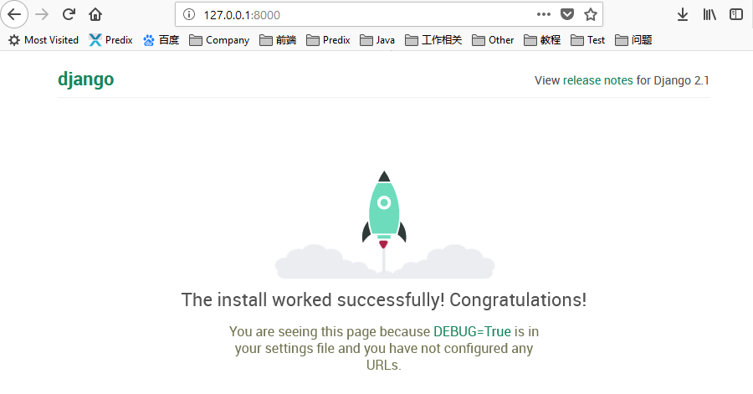

 | Django 的应用

 | 在 Django 哲学中，我们有两个重要的概念：
 | app：是一个可以执行某些操作的 Web 应用程序。一个应用程序通常由一组 models(数据库表)，views(视图)，templates(模板)，tests(测试) 组成。
 | project：是配置和应用程序的集合。一个项目可以由多个应用程序或一个应用程序组成。

 | 请注意，如果没有一个 project，你就无法运行 Django 应用程序。像博客这样的简单网站可以完全在单个应用程序中编写，例如可以将其命名为 blog或 weblog。
 | 当然这是组织源代码的一种方式，现在刚入门，判断确定什么是不是应用程序这些还不太重要。包括如何组织代码等，现在都不是担心这些问题的时候。现在，首先让我们先熟悉了解 Django 的 API 和基础知识。

 | 好了，为了更好的了解，我们先来创建一个简单的论坛项目，那么我们要创建一个应用程序，首先要进入到 manage.py 文件所在的目录并执行以下命令：
 | django-admin startapp boards

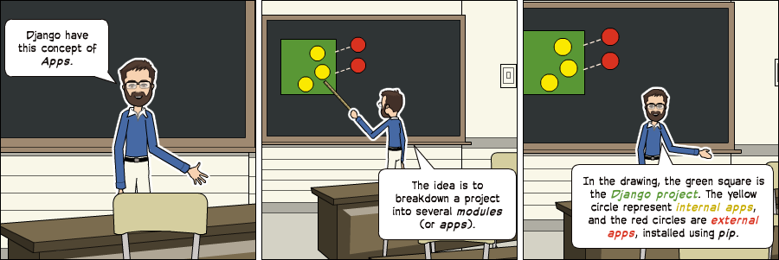
 | 请注意，这次我们使用了命令 startapp。
 | 这会给我们以下的目录结构：

 | DjangoTest/
 | |-- MyDjangoTest/
 | | |-- boards/ <-- our new django app!
 | | | |-- migrations/
 | | | | +-- __init__.py
 | | | |-- __init__.py
 | | | |-- admin.py
 | | | |-- apps.py
 | | | |-- models.py
 | | | |-- tests.py
 | | | +-- views.py
 | | |-- MyDjangoTest/
 | | | |-- __init__.py
 | | | |-- settings.py
 | | | |-- urls.py
 | | | |-- wsgi.py
 | | +-- manage.py
 | +-- venv/

 | 所以，我们先来看看每个文件的功能：

 | migrations /：在这个文件夹中，Django 会存储一些文件以跟踪您在 models.py 文件中创建的更改，目的是为了保持数据库和 models.py 同步。
 | admin.py：这是 Django应用程序一个名为 Django Admin 的内置配置文件。
 | apps.py：这是应用程序本身的配置文件。
 | models.py：这里是我们定义 Web 应用程序实体的地方。models 由 Django 自动转换为数据库表。
 | tests.py：该文件用于为应用程序编写单元测试。
 | views.py：这是我们处理Web应用程序请求(request)/响应(resopnse)周期的文件。

 | 现在我们创建了我们的第一个应用程序，让我们来配置一下项目以便启用这个应用程序。

 | 为此，请打开settings.py并尝试查找INSTALLED_APPS变量：
 | settings.py

 | INSTALLED_APPS = [
 | 'django.contrib.admin',
 | 'django.contrib.auth',
 | 'django.contrib.contenttypes',
 | 'django.contrib.sessions',
 | 'django.contrib.messages',
 | 'django.contrib.staticfiles',
 | ]

 | 正如你所看到的，Django 已经安装了6个内置的应用程序。它们提供大多数Web应用程序所需的常用功能，如身份验证，会话，静态文件管理（图像，JavaScript，CSS等）等。
 | 我们将会在本系列教程中探索这些应用程序。但现在，先不管它们，只需将我们的应用程序 boards 添加到 INSTALLED_APPS 列表即可：

 | INSTALLED_APPS = [
 | 'django.contrib.admin',
 | 'django.contrib.auth',
 | 'django.contrib.contenttypes',
 | 'django.contrib.sessions',
 | 'django.contrib.messages',
 | 'django.contrib.staticfiles',

 | 'boards',
 | ]

 | 使用上个漫画中的正方形和圆形的比喻，黄色圆圈将成为我们的 boards 应用程序，而 django.contrib.admin，django.contrib.auth 等将成为红色圆圈。

 | Hello, World!
 | 现在我们先来写一个我们的第一个 视图（view） ，那么，现在我们来看看该如何使用 Django 来创建一个新的页面吧。
 | 打开 boards 应用程序中的 views.py 文件，并添加下面的代码：
 | views.py

 | from django.http import HttpResponse

 | def home(request):
 | return HttpResponse('Hello, World!')

 | 视图（view） 是接收 HttpRequest 对象并返回 HttpResponse对象的 Python 函数。接收 request 作为参数并返回 response 作为结果。这个过程是需要我们记住的。
 | 因此，就像我们上面的代码，我们定义了一个简单的视图，命名为 home ，然后我们简单的返回了一个字符串 Hello，World！
 | 那么我们直接运行就可以了吗？
 | 并不是的，我们还没有告诉 Django 什么时候调用这个 视图（view） 呢？这就需要我们在 urls.py 文件中完成：
 | urls.py

 | from django.conf.urls import url
 | from django.contrib import admin

 | from boards import views

 | urlpatterns = [
 | path('',views.home,name="home"),#根目录
 | path('admin/', admin.site.urls),
 | ]

 | 如果您将上面的代码段与您的 urls.py 文件进行比较，您会注意到我添加了以下的代码：path('',views.home,name="home")并使用我们的应用程序 boards 中导入了 views 模块。from boards import views
 | 可能这里大家还是会有很多疑问，不过先这样做，在后面我们会详细探讨这些概念。
 | 但是现在，Django 使用正则表达式来匹配请求的URL。对于我们的 home 视图，我使用的是^$正则表达式，它将匹配空白路径，这是主页（此URL：**http://127.0.0.1:8000**）。
 | 如果我想匹配URL **http://127.0.0.1:8000/homepage/**，那么我们 url 的正则表达式就应该这样写：url(r'^homepage/$', views.home, name='home')。
 | 运行项目，让我们看看会发生什么：
 | python manage.py runserver
 | 在 Web 浏览器中，打开 http://127.0.0.1:8000 ：
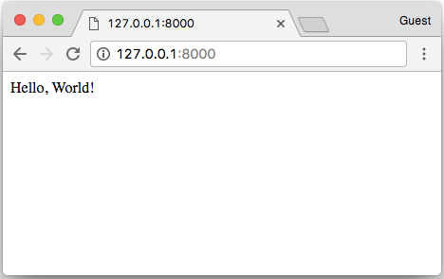

 | 下面我们就开始学习 Django 的基础知识，包括模型（models），管理后台（admin），视图（views），模板（templates）和 路由（URL）。
 | 论坛项目

 | 每个人的学习习惯都是不同的，不知道你们是怎样的，就我个人而言，通过看实例和一些代码片段，可以让我学的更多，学的更快。但是，有些时候当我们看到 Class A和Class B ，
 | 或者是 foo(bar) 这样的例子的时候，我们是很难理解这些概念的。
 | 所以在我们进入模型（models），创建视图（views） 这些有趣的代码实操之前，我们还是需要花点时间，简单的讨论一下我们将怎样设计，开发这个项目。
 | 但是如果你已经有 web 开发经验的，而且觉得讲的太细了，那么你可以快速的浏览一下，然后进入到 【模型（models）】那一块中。
 | 如果你对 Web 开发并不熟悉，那么我强烈建议你认真阅读下去。这里会介绍 web 应用程序开发的建模和设计，因为对于 web 开发来说，敲代码只是其中的一部分，模型的设计也是很重要的。
 | 用例图
 | 我们的项目本身是一个论坛系统，整个项目来说就是维护几个【论坛板块（boards）】 ，然后在每个板块里面，用户可以通过创建【主题（Topic）】并且在主题中讨论。
 | 一般情况下，只有管理员才能创建【论坛板块（boards）】，那么在用户这方面，我们就需要分为普通用户和管理员用户了，而且他们拥有的权限是不同的，管理员用户可以创建 【论坛板块（boards）】，
 | 【主题（Topic）】以及讨论回复，而普通用户只能发布【主题（Topic）】以及讨论回复。具体每个用户角色的功能分配如下图：
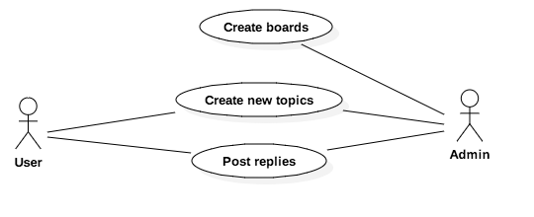
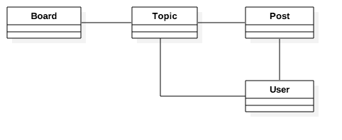

 |  |  |  | 图2：Web Board 类图
 |  | 图1：Web Board 核心功能的用例图
 | 类图
 | 从上面的用例图中，我们可以开始思考我们项目中的实体类有哪些了。这些实体是我们要创建的模型，它与我们的 Django 应用非常密切。
 | 如果要实现上面我们说到的论坛，那么我们至少需要以下的几个模型：Board，Topic，Post和User。
 | Board : 版块
 | Topic : 主题
 | Post : 帖子（用户评论与回复）
 | User : 用户

 | 上面我们只是说了需要有几个模型，并没有提到模型与模型之间是怎么关联的。
 | 通过上面的图片我们可以知道，主题（Topic）与版块（Board） 之间是有关联的，就好比我们需要知道这个主题（Topic） 是属于哪一个版块的（Board），因此我们需要一个字段，也就是可以通过外键爱关联它们。
 | 同样的，一个帖子（Post） 也是需要确定它是那个主题的，当然，用户和主题（Topic）和帖子（Post） 之间也是有联系的，因为我们需要确认是谁发的帖子，是谁回复评论了内容。
 | 竟然知道了模型之间的联系了，那么我们也必须要考虑这些模型应该存放哪些信息。就目前而言，我们的模型可以设计成这样：
 |  | 图3：类（模型）之间关系的类图
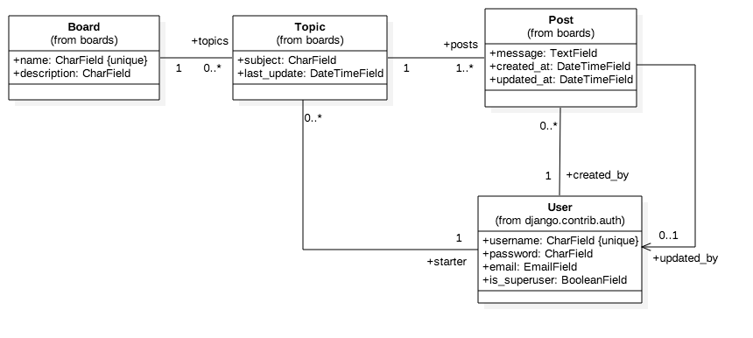

 | 这个类图强调的是模型之间的关系，当然最后这些线条和箭头都会用字段来进行表示。
 | Board（版块模型） ：Board 中有 name 和 description 这两个字段，name 是唯一的，主要是为了避免两个名称重复。description 则是用于描述把这个版块来用干什么的。
 | Topic（主题模型） ：subject 表示主题内容，last_update 用来定义话题的排序，starter 用来识别谁发起的话题，board 用于指定它属于哪个版块
 | Post（帖子模型） ： message 字段，用于存储回复的内容，created_at 创建的时间，在排序时候用（最先发表的帖子排最前面），updated_at 更新时间，
 |  | 告诉用户是否更新了内容，同时，还需要有对应的 User 模型的引用，Post 由谁创建的和谁更新的。
 | User（用户模型） ：这里有 username ，password，email 和 is_superuser 四个字段。

 | 这里值得注意的是，我们在 Django 应用中，不需要创建 User 用户模型，因为在 Django 的 contrib 中已经内置了 User 模型，我们可以直接拿来使用，就没必要重新创建了。
 | 认真观察的童鞋应该看到了，上面的模型关系图中，模型与模型之间的对应关系有数字 1，0..* 等等的字段，这是代表什么意思呢？
 | Board与Topic关系：1 代表一个 Topic 必须与一个 Board 相关联，0..* 代表 Board 下面可能会有多个和 0 个 Topic ，也就是一对多的关系。
 | Post与Topic关系：1 代表一个 Post 只有一个 Topic ，1..* 代表一个 Topic 下面可能会有 1 个和多个个 Post ，也就是说，一个主题最少一个一个帖子。
 | User与Topic关系：1 代表一个 Topic 有且至于一个 User ，0..* 代表一个 User（用户） 可能拥有多个 Topic ，也可能没有。
 | Post（帖子） 和 User（用户）的关系：一个 Post 必须有一个 User ，而一个 User 可能没有也可能有多个 Post。

 | 当然，如果你觉得上面的图看起来很复杂，那么你也可以不需要强调模型与模型之间的关系，直接强调字段就可以了，如下图：
 |  | 图4：强调类（模型）属性（字段）的类图
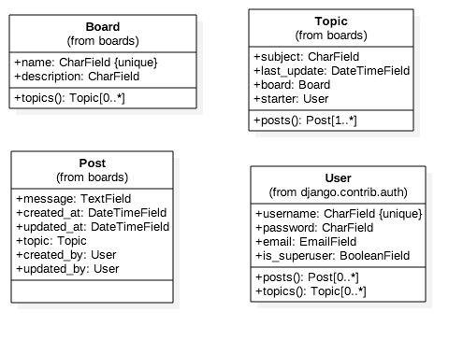

 | 其实这种表达图和前面那个显示箭头和线的表达图，要表达的内容是一样的。不过使用这种表达方式可能更符合 Django Modles API 的设计。

 | 原型图
 | 花了一些时间来设计我们的程序模型，后面我们也需要设计一下我们的网页原型图。只有这样，才能更好的让我们清楚的知道自己将要干什么？
 | 首先，是我们的主页，在主页中，我们会显示我们所有的版块：
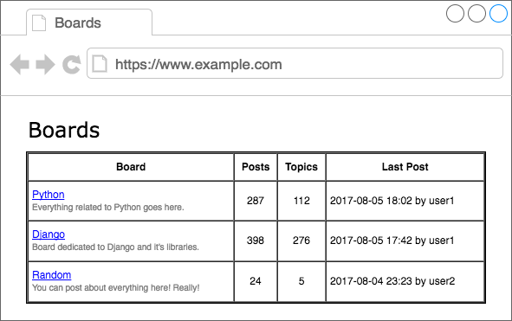

 | 同样的，当用户点进了版块信息，进入到版块页面，那么版块页面也将显示该版块下的所有主题：
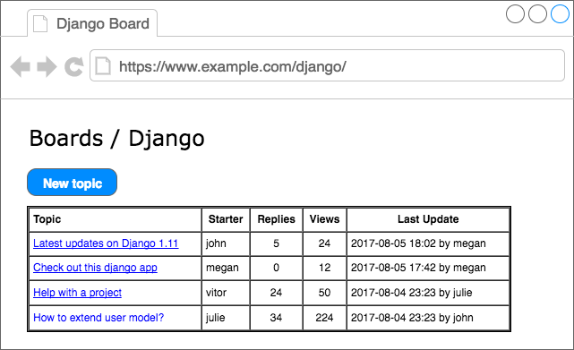

 | 通过观察图片，细心的你，可能会发现，用户在这个页面有两条可以走的路线。第一条就是点击 “new topic” 来创建新的主题，第二条就是点击已经存在的主题进入相关的主题进行讨论回复。
 | “new topic” 的界面如下 ：
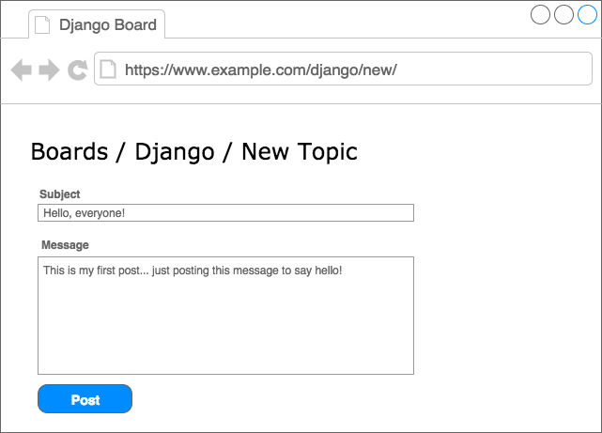

 | 而，进入了相关的主题后，应该显示具体的帖子信息和用户的一些回复信息：
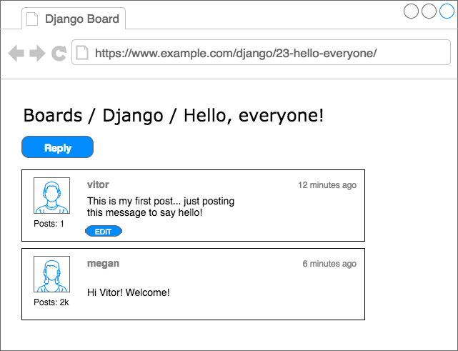

 | 如果用户点击 “Reply” 的按钮，他们将看到下面的页面，并以相反的顺序（最新的第一个）对帖子进行显示：
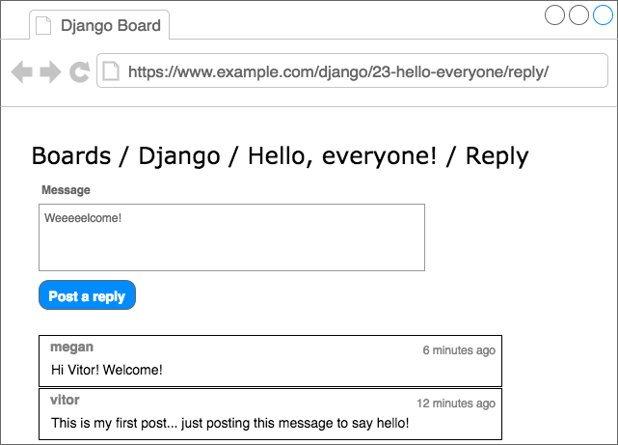

 | 模型（Models）
 | 我们将在 Django 中创建我们数据库的模型类：Board ，Topic 和 Post 。
 | 这里是不是有个疑问，明明我们设计数据库的时候是有 User 的，为什么我们不用创建它的模型类呢？是不是写漏了？
 | 并不是，那是因为 User 这个模型类，已经内置在 Django 应用程序中的，User 模型就在 django.contrib.auth 中。在 settings.py 中，INSTALLED_APPS 就配置了django.contrib.auth。
 | 好了，现在我们将根据我们上面设计的数据库模型来完成我们项目 boards 下的 models.py 文件中的所有操作。
 | boards/models.py

 | from django.db import models
 | from django.contrib.auth.models import User

 | class Board(models.Model):
 | name = models.CharField(max_length=30, unique=True)
 | description = models.CharField(max_length=100)

 | class Topic(models.Model):
 | subject = models.CharField(max_length=255)
 | last_updated = models.DateTimeField(auto_now_add=True)
 | board = models.ForeignKey(Board,on_delete=models.CASCADE,related_name='topics')
 | starter = models.ForeignKey(User,on_delete=models.CASCADE,related_name='topics')

 | class Post(models.Model):
 | message = models.TextField(max_length=4000)
 | topic = models.ForeignKey(Topic,on_delete=models.CASCADE, related_name='posts')
 | created_at = models.DateTimeField(auto_now_add=True)
 | updated_at = models.DateTimeField(null=True)
 | created_by = models.ForeignKey(User, on_delete=models.CASCADE,related_name='posts')
 | updated_by = models.ForeignKey(User,on_delete=models.CASCADE, null=True, related_name='+')

 | 可以看到，创建的所有模型类，Board ， Topic 和 Post 都是 django.db.models.Model 的子类，它们都将会转化成数据表。而 django.db.models.Field 的子类（Django 内置的核心类）的实例都会转化为数据表中的列。
 | 上面可以看到的 CharField，DateTimeField 等，都是 django.db.models.Field 的子类，在 Django 项目中都可以直接使用它们。
 | 在这里，我们仅仅使用了 CharField，TextField，DateTimeField，和 ForeignKey 字段来定义我们的模型（Models） 。当然，在 Django 中，不仅仅只是提供了这些字段，还提供了更多，
 | 更广泛的选择来代表不同类型的数据，比如还有：IntegerField，BooleanField， DecimalField。我们会根据不同的需求来使用它们。
 | 有些字段是需要参数的，就好比 CharField ，我们都设定了一个 max_length , 设置一个最大长度。当我们设定了这个字段后，就会作用于数据的。
 | 在 Board 模型（Model）中，在 name 字段中，我们也设置了参数 unique=True，顾名思义，这是为了在数据库中，保证该字段的唯一性。
 | 在 Post 模型中，created_at 字段有一个可选参数，auto_now_add 设置为 True。这是为了指明 Django 在创建 Post 对象的时候，created_at 使用的是当前的日期和时间。
 | 创建模型与模型之间关系的其中一种方法就是使用 ForeignKey 字段，使用这个字段，会自动创建模型与模型之间的联系，而且会在数据库中也创建它们的关系。使用 ForeignKey 会有一个参数，
 | 来表明他与那个模型之间的联系。 例如：
 | 在 Topic 模型中，models.ForeignKey(Board, related_name='topics')，第一个参数是代表关联的表格（主表），在默认情况下，外键存储的是主表的主键（Primary Key）。第二个参数 related_name 是定义一个名称，
 | 用于反向查询的。Django 会自动创建这种反向关系。 虽然 related_name 是可选参数，但是如果我们不为它设置一个名称的，Django 会默认生成名称 (class_name)_set 。例如，在 Board 模型中，
 | Topic 实例将在该 topic_set 属性下可用。而我们只是将其重新命名为topics，使用起来更加自然。
 | 在 Post 模型中，updated_by 字段设置related_name='+'。这指示 Django 我们不需要这种反向关系。
 | 下面这张图可以很好地看到设计图和源码之间的比较，其中绿线就表示了我们是如何处理反向关系的。
 | 可能到这一步，你会问：“主键呢？”好像我们都没有定义主键啊。对，如果我们没有为模型（Models）指定主键，那么 Django 会自动生成它。
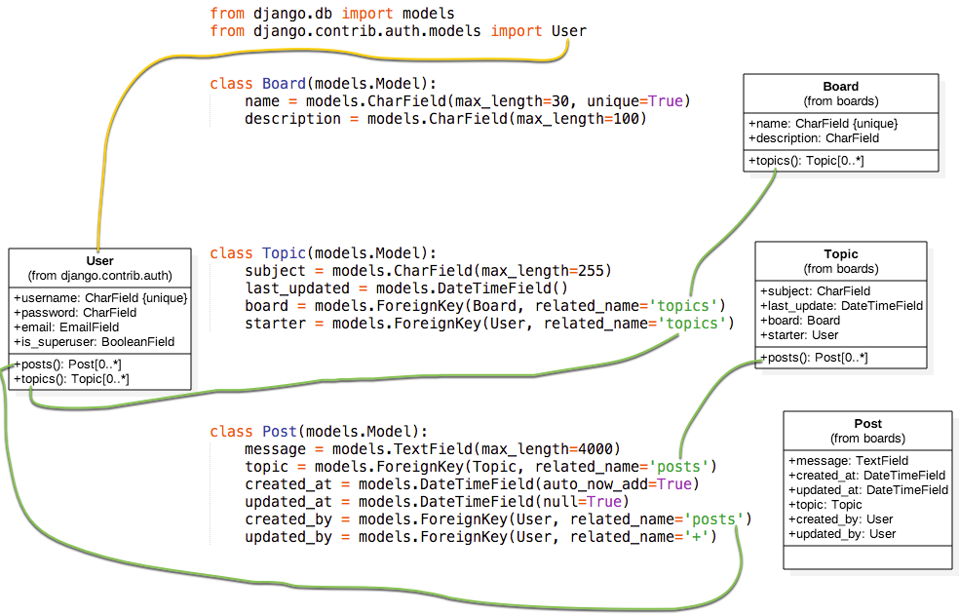

 | 迁移模型（Migrating the Models）

 | 到这一步，我们要开始告诉 Django 如何创建数据库，这样方便我们更好的使用。
 | 打开终端 ，激活虚拟环境，进入到 manage.py 文件所在的文件夹，然后运行以下命令：
 | python manage.py makemigrations
 | 这时，你会看到这样的输出信息：

 | Migrations for 'boards':
 | boards/migrations/0001_initial.py
 | - Create model Board
 | - Create model Post
 | - Create model Topic
 | - Add field topic to post
 | - Add field updated_by to post

 | � 此时，Django 在 boards / migrations 目录内创建了一个名为0001_initial.py 的文件。它代表了我们应用程序模型的当前状态。在下一步中，Django 将使用该文件来创建表和列。
 | 迁移文件被翻译成 SQL 语句。如果您熟悉 SQL，则可以运行以下命令来检查将在数据库中执行的 SQL 指令：
 | python manage.py sqlmigrate boards 0001
 | 如果你不熟悉 SQL，也不用担心。在本系列教程中，我们不会直接使用 SQL。所有的工作都将使用 Django ORM 来完成，它是一个与数据库进行通信的抽象层。
 | 好了，下一步我们将把我们的迁移文件应用到我们的数据库中：
 | python manage.py migrate
 | 输出应该是这样的：

 | Operations to perform:
 | Apply all migrations: admin, auth, boards, contenttypes, sessions
 | Running migrations:
 | Applying contenttypes.0001_initial... OK
 | Applying auth.0001_initial... OK
 | Applying admin.0001_initial... OK
 | Applying admin.0002_logentry_remove_auto_add... OK
 | Applying contenttypes.0002_remove_content_type_name... OK
 | Applying auth.0002_alter_permission_name_max_length... OK
 | Applying auth.0003_alter_user_email_max_length... OK
 | Applying auth.0004_alter_user_username_opts... OK
 | Applying auth.0005_alter_user_last_login_null... OK
 | Applying auth.0006_require_contenttypes_0002... OK
 | Applying auth.0007_alter_validators_add_error_messages... OK
 | Applying auth.0008_alter_user_username_max_length... OK
 | Applying boards.0001_initial... OK
 | Applying sessions.0001_initial... OK

 | 因为这是我们第一次迁移数据库，所以该 migrate 命令还应用了 Django contrib 应用中现有的迁移文件，这些文件列于 settings.py 中的 INSTALLED_APPS 。
 | 而 Applying boards.0001_initial... OK 就是指我们在上一步中生成的迁移文件。
 | 好了，此时！我们的数据库已经可以使用了。
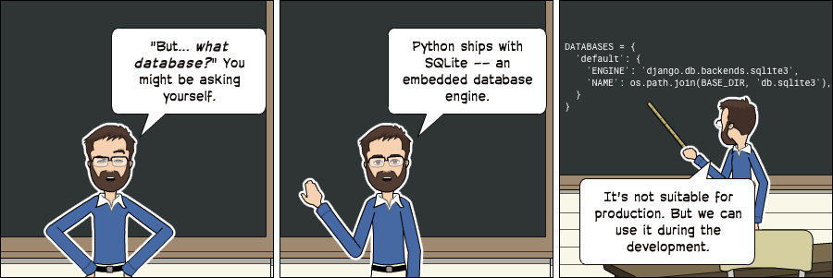

 | 注意： 需要注意的是 SQLite 是一个数据库。SQLite 被许多公司用于成千上万的产品，如所有 Android 和 iOS 设备，所有主要的 Web 浏览器，Windows 10，MacOS 等。
 | 当然，它也不是适合所有的应用场景。SQLite 不能与 MySQL，PostgreSQL 或 Oracle 等数据库进行比较。大容量网站，密集型的应用程序，大数据集，高并发性，这些使用使用 SQLite 可能会导致很多问题。
 | 在我们开发的项目中，我们将使用 SQLite ，因为它很方便，我们不需要安装其他任何东西。当我们将项目部署到生产环境时，我们将切换到 PostgreSQL 。因为这对于简单的网站是不错的选择。
 | 但这里有一点要注意，对于复杂的网站，建议在开发和生产中使用相同的数据库。

 | Models API

 | 使用 Python 开发的一个重要优点是交互式 shell。我几乎一直都在使用它。这是一个可以快速尝试和测试实验的方法。
 | 你可以使用 manage.py 加载我们的项目来启动 Python shell ：
 | 启动命令：
 | python manage.py shell
 | 可以看到这样的输出：

 | Python 3.6.2 (default, Jul 17 2017, 16:44:45)
 | [GCC 4.2.1 Compatible Apple LLVM 8.1.0 (clang-802.0.42)] on darwin
 | Type "help", "copyright", "credits" or "license" for more information.
 | (InteractiveConsole)
 | >>>
 | 在我们使用 python manage.py shell 之外，我们也可以将项目添加到sys.path并加载 Django。这意味着我们可以在项目中导入我们的模型(models) 和任何其他资源。
 | 我们从导入 Board 类开始：
 | from boards.models import Board
 | 如果我们需要创建 Board 对象，我们可以执行以下操作：
 | board = Board(name='Django', description='This is a board about Django.')
 | 此时我们只是创建了这个对象，并没有保存到数据库的，因此我们可以调用 save 方法，将这个对象保存在数据库中。
 | board.save()
 | 该 save 方法 ，在创建对象和更新对象中都可以使用，这里 Django 会创建一个新的对象，因为 Board 实例是没有 id 这个字段的，因此保存后，Django 会自动设置一个 ID ：
 | board.id
 | 1

 | 其他的字段你也可以当作属性来访问就好了，比如：
 | board.name
 | 'Django'

 | board.description
 | 'This is a board about Django.'

 | 要更新一个值，我们可以这样做：

 | board.description = 'Django discussion board.'
 | board.save()

 | 每个 Django 模型 (Models) 都带有一个特殊的属性; 我们称之为 Model Manager（模型管理器）。我们可以通过 Python 属性 objects 来访问它。它主要用于在数据库中执行查询。例如，我们可以使用它来直接创建一个新的Board 对象：
 | board = Board.objects.create(name='Python', description='General discussion about Python.')

 | board.id
 | 2

 | board.name
 | 'Python'

 | 所以，结合之前的操作，我们现在有两个 boards 对象。我们可以使用objects 列出数据库中所有现有的 boards ：

 | Board.objects.all()
 | <QuerySet [<Board: Board object>, <Board: Board object>]>

 | 结果是一个 QuerySet 。稍后我们会进一步了解它。基本上，它是来自数据库的对象列表。通过输出结果，可以看到我们有两个对象，但我们只能读取 Board对象 。这是因为我们没有在 Board 模型中定义 __str__ 方法。
 | 该 __str__ 方法是一个对象的字符串表示。我们可以使用 Board 的名称来表示它。
 | 首先，退出交互式控制台：
 | exit()

 | 现在编辑 boards 应用程序中的 models.py 文件：
 | class Board(models.Model):
 | name = models.CharField(max_length=30, unique=True)
 | description = models.CharField(max_length=100)

 | def __str__(self):
 | return self.name

 | 让我们再次尝试查询。再次打开交互式控制台：
 | from boards.models import Board
 | Board.objects.all()
 | <QuerySet [<Board: Django>, <Board: Python>]>
 | 仔细对比上面的，看下区别？
 | 可以看到上面那个是 object ，而这里是我们定义的字符串。
 | 我们可以将这个 QuerySet 看作一个列表。假设我们想遍历它并打印每个 Board（版块） 的描述：
 | boards_list = Board.objects.all()
 | for board in boards_list:
 | print(board.description)

 | 结果是：
 | Django discussion board.
 | General discussion about Python.

 | 当然，我们也可以使用 Model Manager（模型管理器） 来查询数据库，如果查询其中的一个，我们可以使用 get 的方法：
 | django_board = Board.objects.get(id=1)

 | django_board.name
 | 'Django'

 | 当然我们要小心这种情况，因为很容易发生内存溢出的。比如我们试图去查询一个不存在的对象，就好比我们数据库只有两个 Board 对象，如果你查询 id=3，那么它会引发一个异常：
 | board = Board.objects.get(id=3)

 | boards.models.DoesNotExist: Board matching query does not exist.
 | 当然，在 get 方法中，参数可以是该模型下的字段，最好是使用唯一的标识字段。否则会返回多个对象，会导致异常的。
 | Board.objects.get(name='Django')
 | <Board: Django>
 | 请注意，查询是区分大小写的，小写 “django” 是不匹配的：

 | Board.objects.get(name='django')
 | boards.models.DoesNotExist: Board matching query does not exist.

 | 模型操作摘要

 | 下面的表格是我们在本章节中学到的方法和操作。代码示例使用 Board 模型作为参考示例。大写的 Board 代表类，小写的 board 是指 Board 的实例对象。

 | 描述 |  | 代码示例
 | 创建一个对象并没有保存 |  | board = Board()
 | 保存一个对象（创建或更新） |  | board.save()
 | 在数据库中创建并保存一个对象 |  | Board.objects.create(name='...', description='...')
 | 列出所有对象 |  | Board.objects.all()
 | 获取由字段标识的单个对象 |  | Board.objects.get(id=1)

 | 在下一节中，我们将开始编写视图并在 HTML 页面中显示我们的版块页面。
 | Views, Templates 和静态文件
 | 回顾一下，我们之前做的。我们已经可以在应用程序的主页上显示 ”Hello ，World！“ 的界面了。
 | MyProject/urls.py
 | from django.conf.urls import url
 | from django.contrib import admin

 | from boards import views

 | urlpatterns = [
 | url(r'^/code>, views.home, name='home'),
 | url(r'^admin/', admin.site.urls),
 | ]
 | boards/views.py
 | from django.http import HttpResponse

 | def home(request):
 | return HttpResponse('Hello, World!')

 | 好了，现在我们需要修改这个主页，如果你不记得我们的主页要做成什么样子，可以看看之前我们已经设计好的原型界面图。我们在主页上，要做的是在表格中显示一些版块的名单和其他的一些信息。
 | 首先我们要做的是：导入 Board 模型，然后获取所有的存在的版块（boards）信息

 | boards/views.py
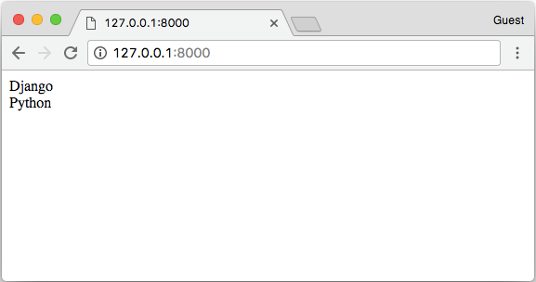
 | from django.http import HttpResponse
 | from .models import Board

 | def home(request):
 | boards = Board.objects.all()
 | boards_names = list()

 | for board in boards:
 | boards_names.append(board.name)

 | response_html = '<br>'.join(boards_names)

 | return HttpResponse(response_html)

 | 然后我们运行，就会看到这个简单的 HTML 页面：

 | 但是，一般情况下，我们是不会通过这种方式去渲染 HTML ，在 views.py 中，我们只需要获取 boards 的集合，至于 HTML 渲染那部分的代码，我们应该在 Django 的 templates 目录下完成。
 | Django 模板引擎设置
 | 竟然我们要将 views.py 里渲染 HTML 的代码分离，那么我们首先要在 baords 的同目录下，创建一个名为 templates 的文件夹。

 | myproject/
 | |-- myproject/
 | | |-- boards/
 | | |-- myproject/
 | | |-- templates/ <-- here!
 | | +-- manage.py
 | +-- venv/

 | 在我们创建的 templates 文件夹中，我们创建一个名为 home.html 的 HTML 文件

 | templates/home.html

 | <!DOCTYPE html>
 | <html>
 | <head>
 | <meta charset="utf-8">
 | <title>Boards</title>
 | </head>
 | <body>
 | <h1>Boards</h1>

 | {% for board in boards %}
 | {{ board.name }} <br>
 | {% endfor %}

 | </body>
 | </html>

 | home.html 的文件内容如上面的一样，是一些原始的 HTML 标签代码和 Django 语言上的代码：{% for ... in ... %} ，{{ variable }}。上面的代码中展示了如何使用 for 循环遍历 list 对象。
 | 到此，我们的 HTML 页面已经完成了，可是我们还没有告诉 Django 在哪里能找到我们应用中的 templates 文件夹里的 HTML。
 | 首先，我们在 Django 中绑定一下我们的 templates ,打开我们 ** myproject** 项目中的 settings.py 文件，搜索 TEMPLATES 变量然后在 DIRS设置 ：os.path.join(BASE_DIR, 'templates')
 | 具体如下：

 | TEMPLATES = [
 | {
 | 'BACKEND': 'django.template.backends.django.DjangoTemplates',
 | 'DIRS': [
 | os.path.join(BASE_DIR, 'templates')
 | ],
 | 'APP_DIRS': True,
 | 'OPTIONS': {
 | 'context_processors': [
 | 'django.template.context_processors.debug',
 | 'django.template.context_processors.request',
 | 'django.contrib.auth.context_processors.auth',
 | 'django.contrib.messages.context_processors.messages',
 | ],
 | },
 | },
 | ]

 | 这样设计就好比相当于在你的项目中的完整路径下，在加上 "/templates"

 | 那是不是跟我们预想的一样呢？我们可以通过 python shell 进行调试：

 | python manage.py shell

 | from django.conf import settings

 | settings.BASE_DIR
 | '/Users/vitorfs/Development/myproject'

 | import os

 | os.path.join(settings.BASE_DIR, 'templates')
 | '/Users/vitorfs/Development/myproject/templates'

 | 可以看到，目录就是指向我们在上面创建的 templates 文件夹

 | 此时，我们只是绑定了 templates 文件夹的路径，Django 并没有绑定我们 home.html ，我们可以在 views.py 中绑定：

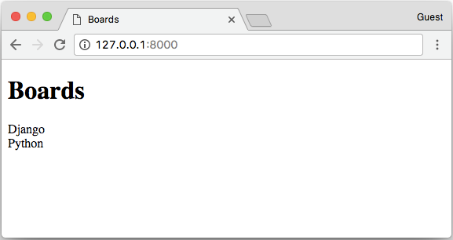
 | from django.shortcuts import render
 | from .models import Board

 | def home(request):
 | boards = Board.objects.all()
 | return render(request, 'home.html', {'boards': boards})

 | 运行后，HTML 的页面是这样的：

 | 我们可以改进HTML模板来代替使用表格：

 | templates/home.html

 | <!DOCTYPE html>
 | <html>
 | <head>
 | <meta charset="utf-8">
 | <title>Boards</title>
 | </head>
 | <body>
 | <h1>Boards</h1>

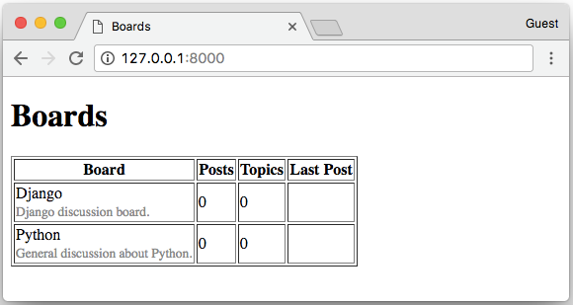
 | <table border="1">
 | <thead>
 | <tr>
 | <th>Board</th>
 | <th>Posts</th>
 | <th>Topics</th>
 | <th>Last Post</th>
 | </tr>
 | </thead>
 | <tbody>
 | {% for board in boards %}
 | <tr>
 | <td>
 | {{ board.name }}<br>
 | <small style="color: #888">{{ board.description }}</small>
 | </td>
 | <td>0</td>
 | <td>0</td>
 | <td></td>
 | </tr>
 | {% endfor %}
 | </tbody>
 | </table>
 | </body>
 | </html>

 | 测试主页

 | 测试这部分会在这系列教程中会不断的重复探讨。

 | 现在让我们来写第一个测试，首先在应用程序 boards 中找到 tests.py
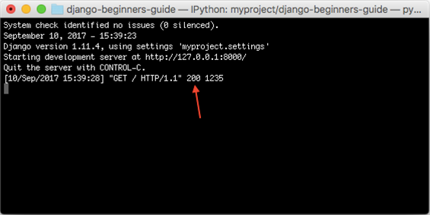
 | boards/tests.py

 | from django.test import TestCase
 | from django.urls import reverse
 | # Create your tests here.

 | class HomeTests(TestCase):
 | def test_home_view_status_code(self):
 | url = reverse('home')
 | response = self.client.get(url)
 | self.assertEquals(response.status_code, 200)
 | 这是一个非常简单的测试用例，但非常的有用。我们在测试的是响应状态码，如果是 200 意味着成功。

 | 我们可以在控制台中检查响应码：

 | 如果出现未捕获的异常，语法错误或其他任何情况，Django 会返回状态代码500，这意味着服务器错误。现在，想象我们的应用程序有 100 个界面（view）。如果我们为所有视图（view）编写了这个简单的测试，
 | 只需一个命令，我们就可以测试所有视图是否返回成功代码，这样用户就不会在任何地方看到任何错误消息。如果没有自动化测试，我们需要逐一检查每个页面。

 | 要执行 Django 的测试套件：
 | python manage.py test

 | Creating test database for alias 'default'...
 | System check identified no issues (0 silenced).
 | .
 | ----------------------------------------------------------------------
 | Ran 1 test in 0.041s

 | OK
 | Destroying test database for alias 'default'...

 | 现在我们可以测试 Django 是否为请求的 URL 返回了正确的视图函数。这也是一个有用的测试，因为随着开发的进展，您会发现 urls.py 模块可能变得非常庞大而复杂。URL 配置全部是关于解析正则表达式的。
 | 有些情况下我们有一个非常宽容的URL，所以 Django 最终可能返回错误的视图函数。
 | 以下是我们如何做到的：

 | boards/tests.py

 | from django.urls import resolve,reverse
 | from django.test import TestCase
 | from .views import home

 | class HomeTests(TestCase):
 | def test_home_view_status_code(self):
 | url = reverse('home')
 | response = self.client.get(url)
 | self.assertEquals(response.status_code, 200)

 | def test_home_url_resolves_home_view(self):
 | view = resolve('/')
 | self.assertEquals(view.func, home)

 | 在第二个测试中，我们正在使用 resolve 功能。Django 使用它来将请求的 URL与 urls.py 模块中列出的 URL 列表进行匹配。该测试将确保使用 /根 URL ，是否返回主视图（home view）。

 | 再次测试：

 | python manage.py test

 | Creating test database for alias 'default'...
 | System check identified no issues (0 silenced).
 | ..
 | ----------------------------------------------------------------------
 | Ran 2 tests in 0.027s

 | OK
 | Destroying test database for alias 'default'...

 | 要查看有关测试执行的更多详细信息，请将 verbosity 设置为更高级别：

 | python manage.py test --verbosity=2

 | Creating test database for alias 'default' ('file:memorydb_default?mode=memory&cache=shared')...
 | Operations to perform:
 | Synchronize unmigrated apps: messages, staticfiles
 | Apply all migrations: admin, auth, boards, contenttypes, sessions
 | Synchronizing apps without migrations:
 | Creating tables...
 | Running deferred SQL...
 | Running migrations:
 | Applying contenttypes.0001_initial... OK
 | Applying auth.0001_initial... OK
 | Applying admin.0001_initial... OK
 | Applying admin.0002_logentry_remove_auto_add... OK
 | Applying contenttypes.0002_remove_content_type_name... OK
 | Applying auth.0002_alter_permission_name_max_length... OK
 | Applying auth.0003_alter_user_email_max_length... OK
 | Applying auth.0004_alter_user_username_opts... OK
 | Applying auth.0005_alter_user_last_login_null... OK
 | Applying auth.0006_require_contenttypes_0002... OK
 | Applying auth.0007_alter_validators_add_error_messages... OK
 | Applying auth.0008_alter_user_username_max_length... OK
 | Applying boards.0001_initial... OK
 | Applying sessions.0001_initial... OK
 | System check identified no issues (0 silenced).
 | test_home_url_resolves_home_view (boards.tests.HomeTests) ... ok
 | test_home_view_status_code (boards.tests.HomeTests) ... ok

 | ----------------------------------------------------------------------
 | Ran 2 tests in 0.017s

 | OK
 | Destroying test database for alias 'default' ('file:memorydb_default?mode=memory&cache=shared')...

 | 详细程度决定了将要打印到控制台的通知和调试信息量; 0 是无输出，1 是正常输出，2 是详细输出。

 | 静态文件设置
 | 静态文件是指 CSS，JavaScript，字体，图像或者是我们用来组成用户界面的任何其他资源。
 | 事实上，Django 不提供这些文件。但在开发过程中，我们又会用到，因此 Django 提供了一些功能来帮助我们管理静态文件。这些功能可在配置文件（settings.py）中 INSTALLED_APPS 里的 django.contrib.staticfiles 。
 | 有了这么多的前端组件库，我们没有理由继续渲染基本的 HTML 。我们可以轻松地将Bootstrap 4 添加到我们的项目中。Bootstrap 是一个用 HTML，CSS 和JavaScript 开发的开源工具包。
 | 在项目根目录中，除boards，templates 和 myproject 文件夹外，我们还需要创建一个名为 static 的文件夹，并在 static 文件夹内创建另一个名为 css 文件夹：

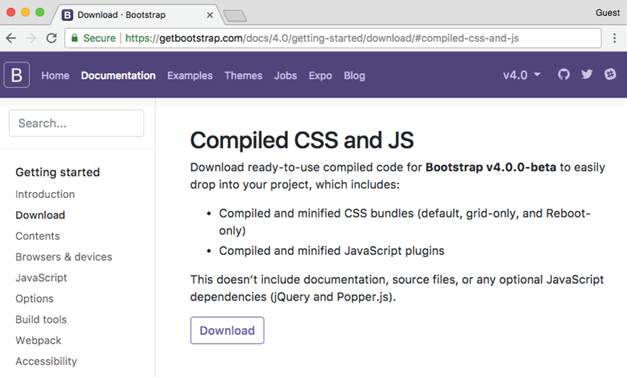
 | myproject/
 | |-- myproject/
 | | |-- boards/
 | | |-- myproject/
 | | |-- templates/
 | | |-- static/ <-- here
 | | | +-- css/ <-- and here
 | | +-- manage.py
 | +-- venv/

 | 到 getbootstrap.com 下载最新版本：
 | 下载 Compiled CSS and JS 的版本。解压从 Bootstrap 网站下载的 bootstrap-4.0.0-beta-dist.zip 文件，
 | 将文件 css / bootstrap.min.css 复制到我们项目的css文件夹中：

 | myproject/
 | |-- myproject/
 | | |-- boards/
 | | |-- myproject/
 | | |-- templates/
 | | |-- static/
 | | | +-- css/
 | | | +-- bootstrap.min.css <-- here
 | | +-- manage.py
 | +-- venv/

 | 还是一样的问题，我们需要将 Django 中的 settings.py 里配置一下静态文件的目录。在 STATIC_URL 添加以下内容：

 | STATIC_URL = '/static/'

 | STATICFILES_DIRS = [
 | os.path.join(BASE_DIR, 'static'),
 | ]

 | 这里可以回忆一下，TEMPLATES 配置目录的路径，操作是差不多的。
 | 现在我们必须在模板中加载静态文件（Bootstrap CSS文件）：

 | templates/home.html

 | {% load static %}<!DOCTYPE html>
 | <html>
 | <head>
 | <meta charset="utf-8">
 | <title>Boards</title>
 | <link rel="stylesheet" href="{% static 'css/bootstrap.min.css' %}">
 | </head>
 | <body>
 | <!-- body suppressed for brevity ... -->
 | </body>
 | </html>

 | 首先，我们在 html 的开头加载静态文件：{% load static %}
 | {% static %} 是用于告诉资源文件存在的路径，在这是，{% static 'css/bootstrap.min.css' %} 就会返回 /static/css/bootstrap.min.css ，相当于 http://127.0.0.1:8000/static/css/bootstrap.min.css
 | 这个 {% static %} 标签将会和 settings.py 的 STATIC_URL 组成最终的 URL。怎么理解这句话呢？
 | 例如，我们在静态文件托管在 https://static.example.com/ ，然后我们设置了这个属性：STATIC_URL=https://static.example.com/，然后 {% static 'css/bootstrap.min.css' %} 返回的是 ：**https://static.example.com/css/bootstrap.min.css**。
 | 如果还不能理解，放心，你现在只需要了解和记住相关的过程就行了，后面正式开发上线的时候，会继续开展这部分的内容。
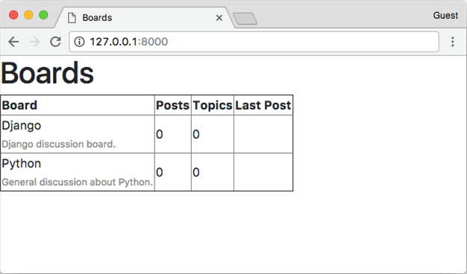
 | 刷新页面 127.0.0.1:8000 我们可以看到它是这个样子的：

 | 现在我们可以编辑模板，以利用Bootstrap CSS：
 | 现在我们可以利用 Bootstrap CSS 来编辑我们的模板页面了：

 | {% load static %}
 | <!DOCTYPE html>
 | <html>
 | <head>
 | <meta charset="utf-8">
 | <title>Boards</title>
 | <link rel="stylesheet" href="{% static 'css/bootstrap.min.css' %}">
 | </head>
 | <body>
 | <div class="container">
 | <ol class="breadcrumb my-4">
 | <li class="breadcrumb-item active">Boards</li>
 | </ol>
 | <table class="table">
 | <thead class="thead-inverse">
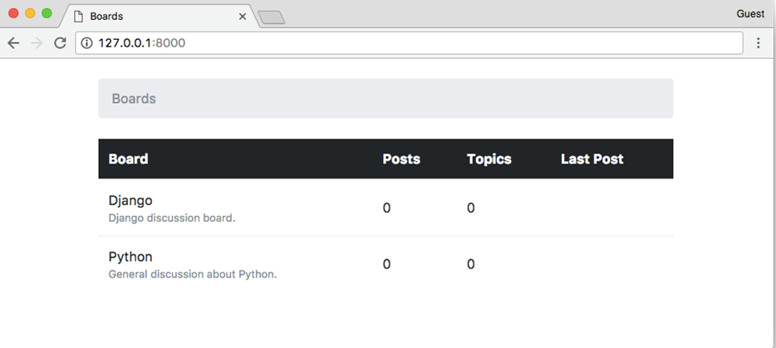
 | <tr>
 | <th>Board</th>
 | <th>Posts</th>
 | <th>Topics</th>
 | <th>Last Post</th>
 | </tr>
 | </thead>
 | <tbody>
 | {% for board in boards %}
 | <tr>
 | <td>
 | {{ board.name }}
 | <small class="text-muted d-block">{{ board.description }}</small>
 | </td>
 | <td class="align-middle">0</td>
 | <td class="align-middle">0</td>
 | <td></td>
 | </tr>
 | {% endfor %}
 | </tbody>
 | </table>
 | </div>
 | </body>
 | </html>

 | 修改后变成这样子：
 | 到目前为止，我们使用交互式控制台（python manage.py shell）添加新的版块（board）。但是这样很不方便，
 | 因此我们需要一个更好的方式来做这个。在下一节中，我们将为网站管理员实施一个管理界面来管理它。

 | Django Admin简介
 | 当我们开始一个新项目时，Django 在 INSTALLED_APPS 中已经配置了 Django Admin 。
 | Django Admin 的一个很好的用例就是，在博客中，它可以被作者用来编写和发布文章。
 | 另一个例子是电子商务网站，工作人员可以创建，编辑，删除产品。

 | 目前，我们将配置 Django Admin 来维护我们的应用程序的版块模块。
 | 我们首先创建一个管理员帐户：
 | python manage.py createsuperuser

 | 按照说明操作：

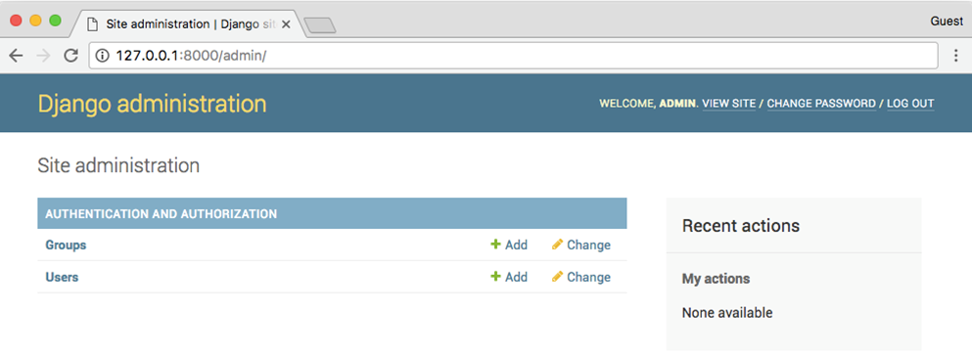
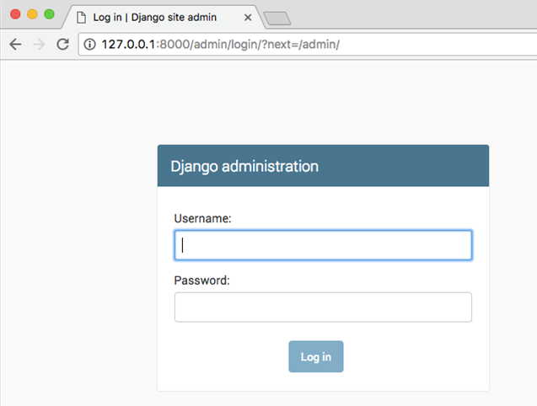
 | Username (leave blank to use 'vitorfs'): admin
 | Email address: admin@example.com
 | Password:
 | Password (again):
 | Superuser created successfully.

 | 现在在浏览器中打开 URL：http://127.0.0.1:8000/admin/
 | 输入 用户名 和 密码 ：
 | 在这里，它已经配置了一些功能，我们也可以添加用户和组来管理权限。
 | 那么我们如何在这个管理后台中管理版块（Board）里面的内容呢？
 | 其实很简单，在 board 目录下，admin.py 中添加以下代码：
 | boards/admin.py

 | from django.contrib import admin
 | from .models import Board

 | admin.site.register(Board)

 | 保存以下，然后刷新网页：
 | 点击 Boards 链接就能查看现有版块列表：
 | 我们可以通过点击 Add Board 按钮添加一个新的版块：
 | 点击 SAVE 按钮：
 | 我们可以检查一切是否正常，打开 **http://127.0.0.1:8000** URL：

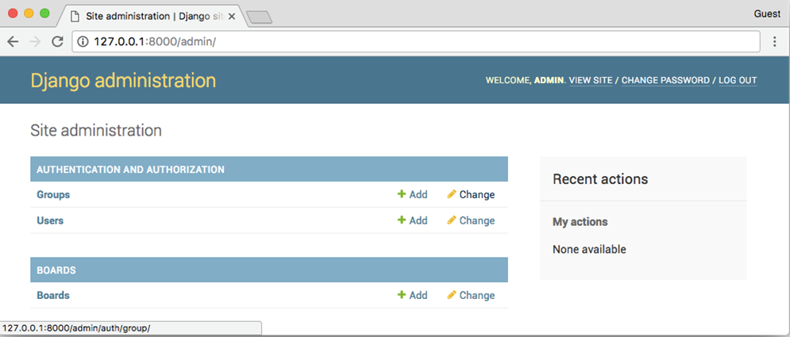
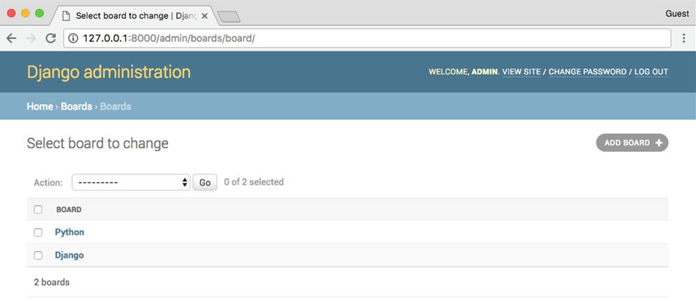

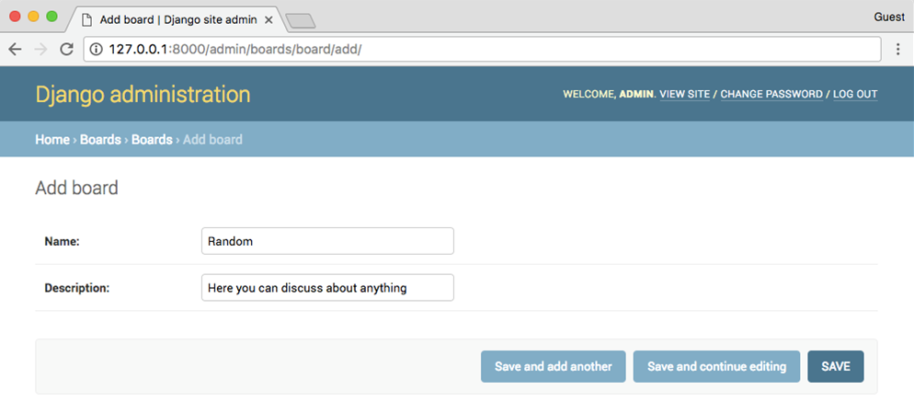
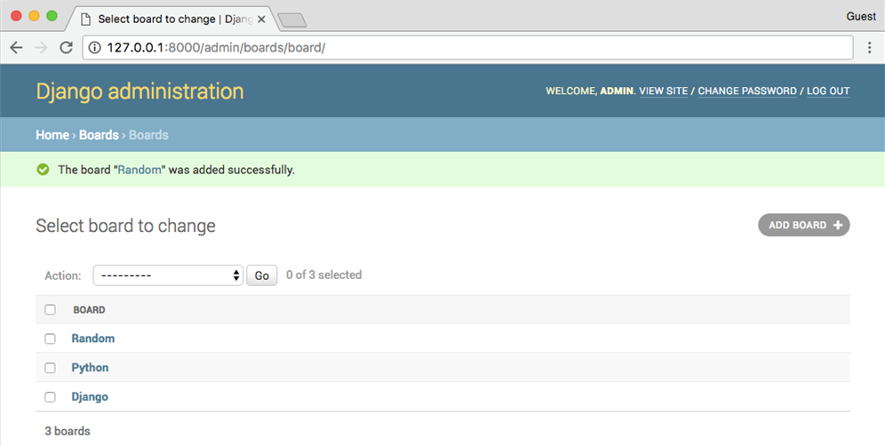

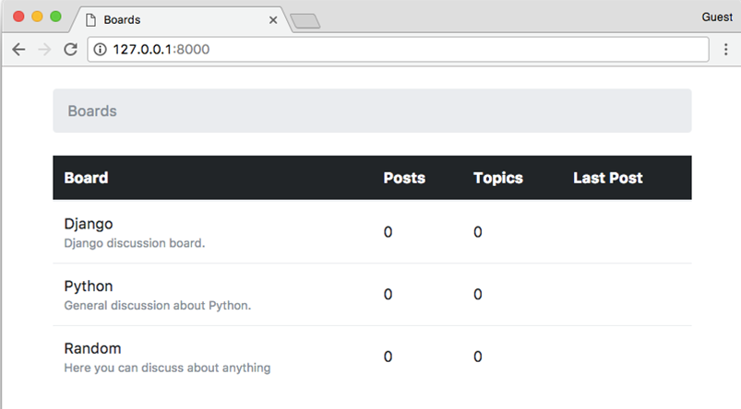

 | 结论
 | 在本教程中，我们探讨了许多新概念。我们为我们的项目定义了一些要求，创建了第一个模型，迁移了数据库，开始玩 Models API。我们创建了第一个视图并编写了一些单元测试。
 | 我们还配置了 Django 模板引擎，静态文件，并将 Bootstrap 4 库添加到项目中。最后，我们简要介绍了 Django Admin 界面。

